Summary table
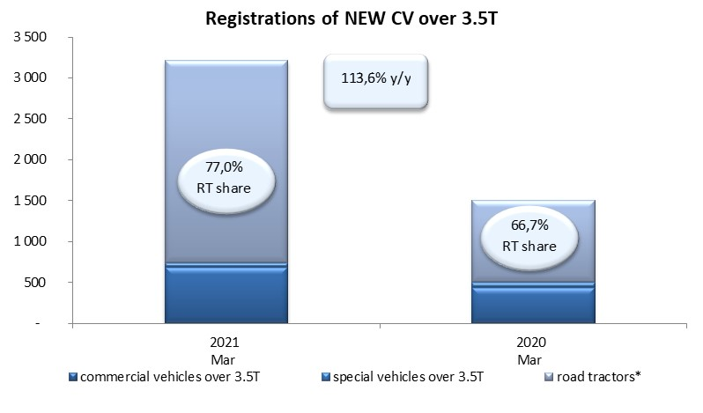
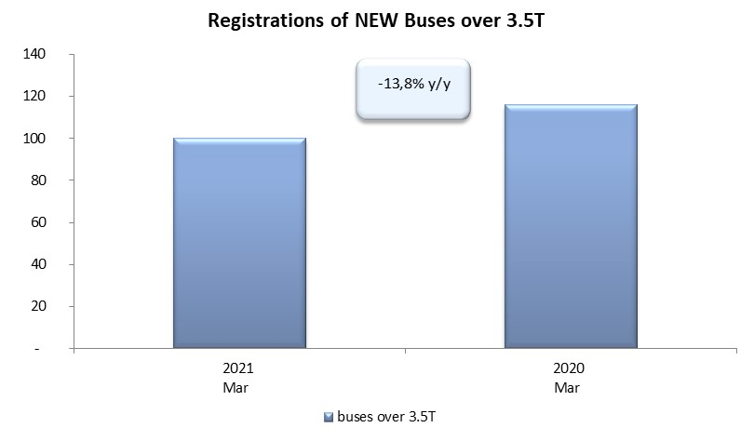
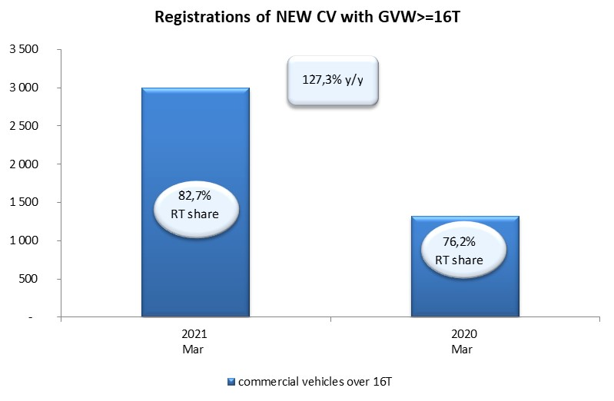
PZPM based on CEP (Central Register of Vehicles) |  |  |  |  |  | 06/04/2021
 |  |  |  |  |  | units
FIRST REGISTRATIONS OF NEW COMMERCIAL VEHICLES OVER 3.5T
 | 2021 Mar | 2020 Mar | % change y/y | 2021 Jan - Mar | 2020 Jan - Mar | % change y/y
CV - TOTAL | 3,213 | 1,504 | 113.6% | 7,468 | 4,710 | 58.6%
commercial vehicles over 3.5T | 682 | 439 | 55.4% | 1,523 | 1,077 | 41.4%
special vehicles over 3.5T | 57 | 62 | -8.1% | 187 | 174 | 7.5%
road tractors* | 2,474 | 1,003 | 146.7% | 5,758 | 3,459 | 66.5%
BUSES - TOTAL | 100 | 116 | -13.8% | 307 | 392 | -21.7%
COMMERCIAL VEHICLES - TOTAL | 3,313 | 1,620 | 104.5% | 7,775 | 5,102 | 52.4%
*/ The data does not cover new registrations of domestic producers their own brands

